三甲医院（4级互联互通）
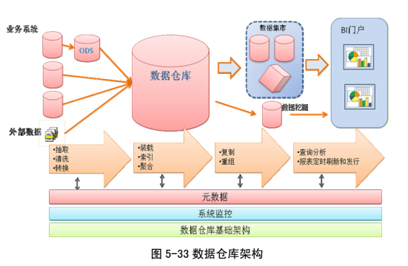
功能模块 | 子模块 | 功能描述 | 交付物 | 备注 | 交付方案
标准管理 | 数据、技术、管理标准 | 制定相关的数据编码标准、技术标准、数据标准、管理标准等。 | 文档 |  | 交付
集成平台 | 资源目录中心 | 建设医院级服务目录中心，将梳理出来的可重用的服务（查询类）注册到此目录中心，形成对服务元数据、数据的管理；服务资源目录中心;院内医疗数据标准的管理，包括电子病历基本数据集、数据元、值域标准（ICD-10，ICD-9）、资源版本、字典映射管理。 | 产品 |  | 交付
 | 统一监管中心 | 医院数据总线的监控与管理平台，用于运行时的配置管理与统一监控，帮助医院实现全生命周期的运行状态管理与监控。 | 产品 |  | 交付
 | 医疗服务总线 | 医院服务总线，提供基于SOA架构的服务注册及调用、消息通信、用户认证、信息安全、信息传输与加密等服务，含对HL7，CDA标准的支持； | 产品 |  | 交付
 | 适配器 | 业务系统服务接口适配，提供业务接口标准服务封装和转换，进行统一发布，支持多协议、多数据源、多部署模式。 | 产品 |  | 交付
 | 消息中间件 | 消息中间件，提供多种消息传递和通讯机制。 | 产品 |  | 交付
 | 集成平台工具 | 包括结构映射工具、值域映射工具、数据交换工具、采集流程配置工具、集成测试工具、服务部署工具等。支持HL7/CDA | 产品 |  | 交付
应用系统集成 | 业务系统集成 | 系统集成接口 | 服务 | （1）PACS放射科信息系统接口 （2）超声科信息系统接口 （3）LIS系统接口 （4）HIS系统接口 （5）病历系统接口 （6）体检系统接口 （7）病案系统接口 同仁病案接口 就是给他数据 （8）区级卫生平台接口 说明：his、体检、ris、电子病历、一家公司 | 交付
 | 应用界面集成管理 | 应用界面集成管理，含单点登录 | 产品 |  | 技术支持
 | ETL | 数据采集工具ETL快速实现数据的提取、转换、加载和集成。根据业务需求在配置数据转换传输的ETL脚本，并测试脚本是否符合要求。上传脚本至ETL管理平台。通过ETL管理平台控制脚本启动、关闭等 | 产品 |  | 技术支持
 | 电子病历集成接口 | 电子病历按照国家规范导出 | 产品 |  | 54个共享文档标准
 | 与外部机构互联 | 实现3家外部机构互联：如医保、银行等机构之间的业务联动。 | 服务 |  | 技术支持
平台资源 | 电子病历共享文档库（是临床文档信息库cdr吗？） | 基于电子病历共享文档库，支持临床诊疗和全部医、教、研活动而以病人为中心构建的新的一层数据存储结构。 | 产品 |  | 转换CDR概念
 | 主数据管理信息库 | 主数据管理信息库包含医疗卫生机构信息和医疗卫生人员信息。 | 服务 |  | 交付
 | 患者主索引 | 患者主索引：建立患者在各业务系统中的唯一标识，通过此标识可以关联同一患者在各系统对应的诊疗信息。 | 产品 |  | 交付
平台服务 | 注册服务 | 注册服务包括： 1、患者注册、更新、查询服务。（3个） 2、医疗卫生服务人员注册、更新、查询服务。（3个） 3、医疗卫生机构注册、更新、查询服务。（3个） | 服务 | 实现包括患者、医务人员、医疗机构的注册更新查询，共9项服务 | 交付
 | 电子病历与临床数据存储 | 电子病历档案服务包括： 1、电子病历文档的注册。 2、电子病历文档检索。 3、电子病历文档调阅服务。 | 产品 | 实现电子病历档案的共3项服务 | 交付
 | 基础交互服务 | 基础交互服务包括： 1、医疗卫生人员的注册、更新服务调用。（2个） 2、医疗卫生机构的注册、更新服务调用。（2个） 3、患者注册、信息查询服务调用。（2个） 4、病历文档上传服务调用、检索、查询服务调用。（3个） | 服务 | 提供给上级平台调用的共9项基础服务 | 交付
平台应用 | 电子病历浏览器 | 基于平台建设电子病历浏览器，是为终端用户提供的访问个人电子健康记录的应用程序，提供电子病历的展现，采用 Web 方式实现。 | 产品 | 这个要怎么弄，我们的需要装插件才行，是浏览规范化的xml吗？ | 交付
 | 医院运行、质量及安全指标监测系统 | 基于平台实现对医院运行、医疗质量与安全方面的之间进行检测，提供以下指标中的三项检测： 1、患者医疗质量与安全指标。 2、单病种质量监测指标。 3、重症医学质量监测指标。 4、合理用药监测指标中的三项指标。 | 服务 |  | 不交付
 | HL7 是什么版本？ |  |  | 统计系统给我们一些参考
 | 医院信息互联互通标准化成熟度测评 | 满足 基于电子病历的医院信息平台建设技术解决方案 |  | 满足《关于转发国家卫生计生委发布<电子病历共享文档规范>、<卫生信息共享文档>卫生行业标准的通知》要求，现将《电子病历共享文档规范》、《卫生信息共享文档编制规范》

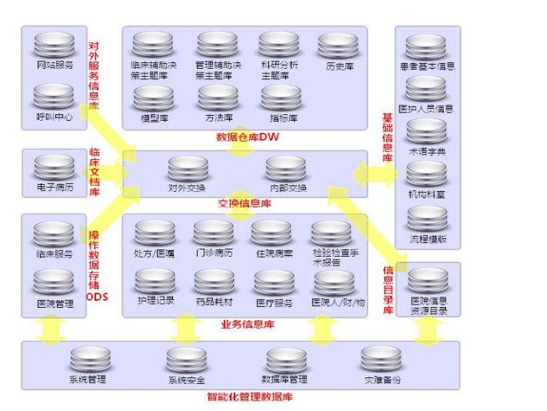

 |  |  | 这些库都要怎么建立呢？

